AL-AV-7016S
Pri montáži lamiel AL-AV-7016S nie je potrebné počas značenia dier rozlišovať pravý a ľavý "U" a "UT" profil.
Doplňte hodnoty
Pre vypočítanie rozostupov dier pre montáž lamiel doplníme do tabuľky "výšku UT profilu" a požadovaný počet lamiel v "U" alebo "UT" profile.
Po zadaní hodnôt vidíme v tabuľke vypočítané hodnoty rozstupov dier a prekrytia lamiel [mm].
Pri výplni AL-AV-7016S pre značenie otvorov a uchytenie lamiel na profily AL-U50-7016S a AL-UT50-7016S použijeme prvú, tretiu a piatu drážku, na ktoré značíme diery podľa hodnôt z tabuľky na zvolený počet lamiel a výšku profilov AL-U50-7016S a AL-UT50-7016S.
Z tabuľky vyberieme vypočítané hodnoty zo stĺpca "Drážka" a postupne podľa hodnôt značíme diery v príslušnej drážke až po poslednú lamelu. Diery značíme od začiatku "U" alebo "UT" profilu.
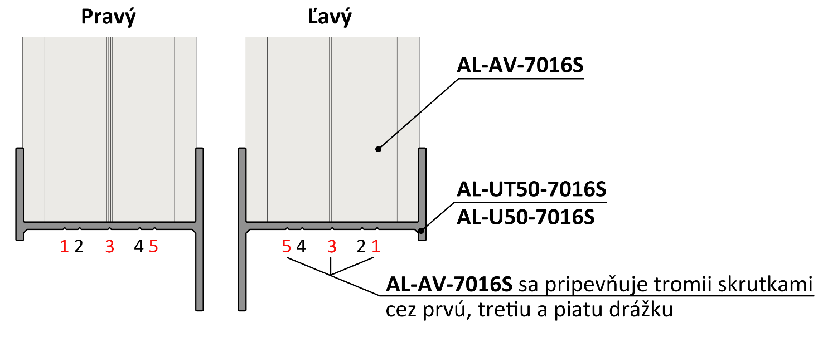
 |  | 486
Výška "UT" profilu | [mm] |  |  |  |  |  |  | konštanty | Výška | Prekrytie | mm | 36.0
Počet lamiel | [ks ] | 9 |  |  |  |  |  | výška lamely | 86
 |  |  |  |  |  |  |  | 86 | 136
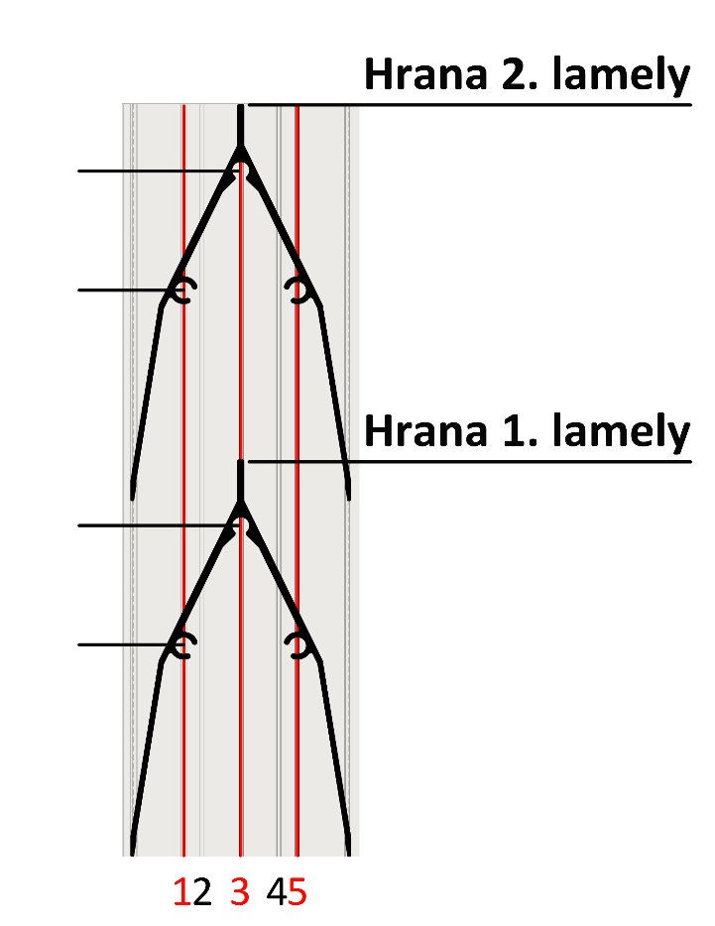
 |  |  |  |  |  |  |  | výška prvej diery | 186
 |  |  |  |  |  |  |  | 45.65 | 236
 |  |  |  |  |  |  |  | ku dalsej diere | 286
 | Diery v drážkach |  |  |  |  |  |  | 26 | 336
 |  |  | 122 |  |  |  |  | maximálne prekrytie | 386
Lamela | Drážka 1 a 5(mm) | Drážka 3(mm) |  |  |  |  |  | 65 | 436
1 | 46 | 72 | 96 |  |  |  |  |  | 486
2 | 96 | 122 |  |  |  |  |  |  | 536
3 | 146 | 172 |  |  |  |  |  |  | 586
4 | 196 | 222 |  |  |  |  |  |  | 636
5 | 246 | 272 |  |  | Kód |  | Kód |  | 686
6 | 296 | 322 | 72 |  | AL-UT50-7016S | AL-U50-7016S | AL-AV-7016S |  | 736
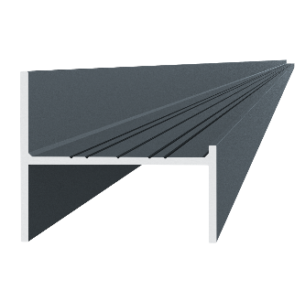
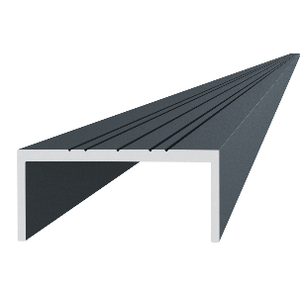
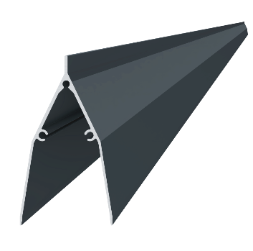
7 | 346 | 372 |  |  |  |  |  |  | 786
8 | 396 | 422 | 46 |  |  |  |  |  | 836
9 | 446 | 472 |  |  |  |  |  |  | 886
10 | 496 | 522 |  |  |  |  |  |  | 936
11 | 546 | 572 |  |  |  |  |  |  | 986
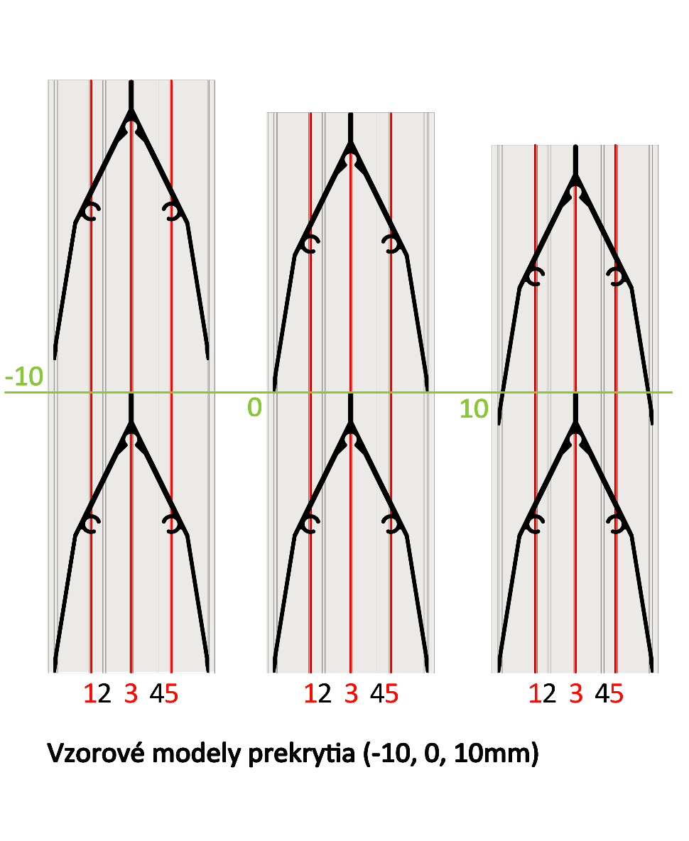
12 | 596 | 622 |  |  |  |  |  |  | 1036
13 | 646 | 672 |  |  |  |  |  |  | 1086
14 | 696 | 722 |  |  | Dĺžka (výška) |  | Počet |  | 1136
15 | 746 | 772 |  |  | 486mm |  | 9ks |  | 1186
16 | 796 | 822 |  |  |  |  |  |  | 1236
17 | 846 | 872 |  |  |  |  |  |  | 1286
18 | 896 | 922 |  |  |  |  |  |  | 1336
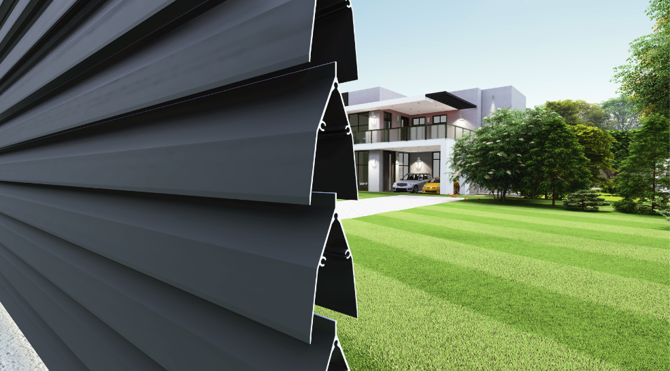
19 | 946 | 972 |  |  |  |  |  |  | 1386
20 | 996 | 1022 |  |  | Kód
Reálne (vypočítané) prekrytie
21 | 1046 | 1072 |  |  | Pre „UT“ profil | Pre „U“ profil
22 | 1096 | 1122 |  |  | E1-3S4.2x19 | E1-4S4.2x19
23 | 1146 | 1172 |  | 36.0
24 | 1196 | 1222
25 | 1246 | 1272
26 | 1296 | 1322 |  | Poznámka
27 | 1346 | 1372

 |  |  |  |  | Počet
 |  |  |  |  | 36ks

